説明書
１．目的
 | 本Excelブックは校内清掃学習における「清掃計画シート」と「清掃状況の表示ファイル」の作成支援を行うものです。

【注意】 | 上記の作成を実行するうえで、清掃対象を示す校内レイアウト図（Excelで作成）が必要です。

 | 【概要説明】
 | 下図と合わせて本ツールの概要を説明します。
 | （１）入力としてExcelで作成した清掃対象を示す校内レイアウト図が必要です
 | （２）清掃計画作成ツールの②パラメータ入力と③作業員名簿を編集し、マクロを実行します
 | （３）清掃計画作成ツール内に④シート[清掃計画]が作成追加されます
 | （４）清掃状況表示ファイルが追加作成されます

（１）清掃対象を示す 校内レイアウト図
※Excelで作成
（２）清掃計画作成ツール
※VBAマクロ
初期状態でのシート構成
①説明書
②パラメータ入力
③作業員名簿 （今回は10名まで対応）
（３）清掃計画作成ツール
④シート[清掃計画]の追加 ・・・各清掃対象の計画／報告／確認を記入
（４）清掃状況表示ファイル作成
校内レイアウト図を元に、清掃完了箇所へ
担当者名と塗潰しによる表示
本依頼に対する成果物

２．シート構成

 | ・シート[説明書]
 | 本シート

 | ・シート[パラメータ入力]
 | 入力である校内レイアウトを示したExcelファイルに本パラメータファイルを加えることで、出力である「清掃計画シート」と「清掃状況の表示ファイル」を作成します。
 | パラメータシート内①～⑧の指示に従い操作します。

 | ・シート[作業者名簿]
 | シート[清掃計画]に加える作業者名簿です。
 | 今回は10名までとしております。また、「清掃状況の表示ファイル」への各人の清掃終了を示す塗りつぶし色の設定が可能です。

 | ・シート[清掃計画]
 | 出力の一つである「清掃計画シート」です。
 | 入力である校内レイアウト図からセル結合部を部屋と認識して清掃対象リストへ追加します。
 | 各作業者の清掃管理として、計画/報告/確認の管理項目を持ちます。

 | ・その他
 | シート[パラメータ入力]の⑦～⑧の実行により、「清掃状況の表示ファイル」（Excelブック）が作成されます。

３．運用例
３－１．清掃対象を示す校内レイアウト図の準備
 | ・Excelで作成した校内レイアウト図を準備してください。
 | ・各部屋はセル結合を用いて示してください。
 |  |  |  |  | ■例：Excelで作成した校内レイアウト図
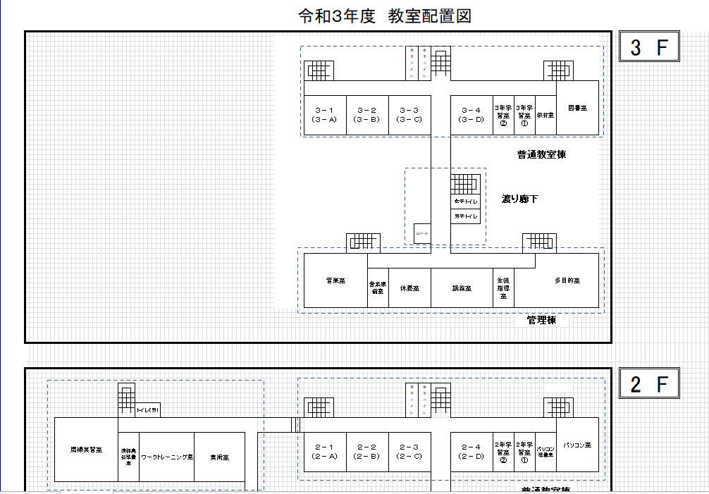
各部屋はセル結合を用いて示します

３－２．本Excelブックの起動（清掃計画作成_Rev1.xlsm）
 | ①3-1で準備したファイルと本ファイルをPCローカルへ配置します。
 | ②本ファイルを起動します。

【注意】 | 本ファイルをTeamsからダウンロードした場合、起動時に右記の「セキュリティ リスク」が表示されます。 シート[パラメータ入力]にあるボタンの押下によりシートやファイルを作成するマクロが含まれるためです。 本セキュリティリスクを解除するためには、本ファイルのプロパティからの許可操作が必要です。 本ファイルのマクロを御利用の方は「許可」設定を検討下さい。

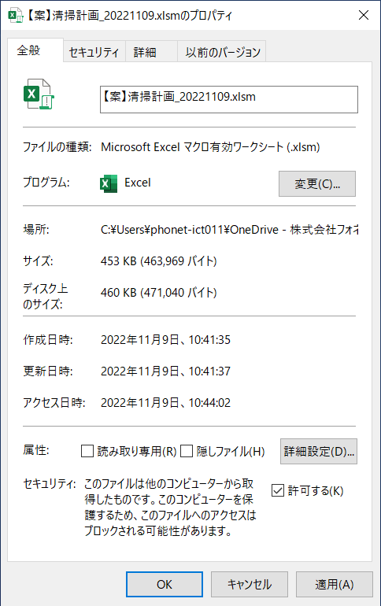

３－３．シート[パラメータ入力]
① | Input_校内レイアウト図ファイル名： |  | 入力する校内レイアウト図ファイル(Excel)の絶対パスを記入してください。

② | Input_校内レイアウト図記載シート名： |  | 入力する校内レイアウト図が記載されているExcelシート名を記入してください。

③ | Input_場所区分テーブル名： |  | ④で作成する表をテーブル設定し、そのテーブル名を記入してください。
 |  |  | なお、初期設定としテーブル名「場所区分」を設定済です。

④ | 場所区分： |  | 校内レイアウト図から清掃場所名を抽出する準備として、フロア(階)＆棟で場所を区分します。
 |  |  | それら区分けした範囲をセル番号で指定します。 ※P3「■例：Excelで作成した校内レイアウト図」の青色破線で示した箇所が区分け。

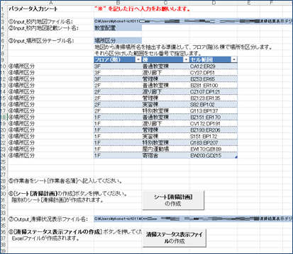
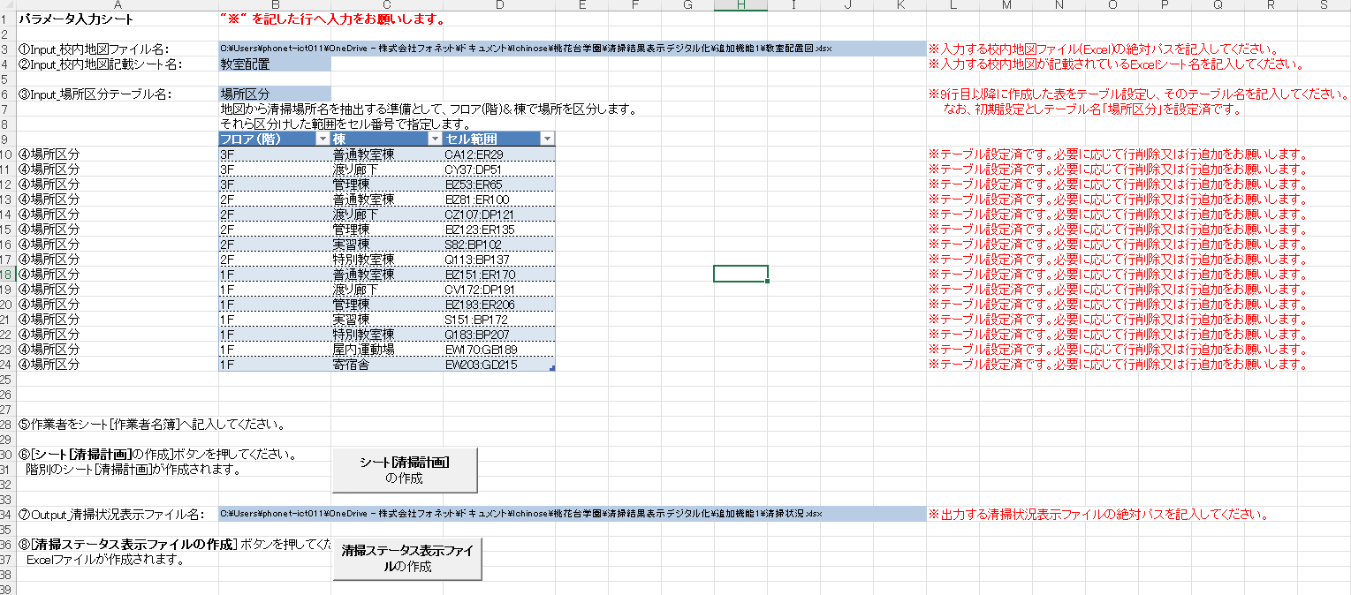
⑤ | 作業者をシート[作業者名簿]へ |  | ３－３．シート[作業者名簿]で詳細を示します。
 | 記入してください。

⑥ | [シート[清掃計画]の作成]ボタンを
 | 押してください。

⑦ | Output_清掃状況表示ファイル名：
 | 出力する清掃状況表示ファイルの
 | 絶対パスを記入してください。

⑧ | [清掃状況表示ファイルの作成]
 | ボタンを押してください。

【注意】 | 清掃計画や清掃状況表示をTeamsで運用する場合は、一旦ローカルで２種を出力後にTeamsへ本ファイルと清掃状況表示ファイルをアップロードして下さい。

３－４．シート[作業者名簿]
 | ・氏名は必須項目です。番号/学年/クラスは未記入で問題ありません。
 | ・塗潰し色は作業者毎に設定が可能です。
 | シート[清掃計画]の「確認」項に“◎”が選択されると、「清掃状況の表示ファイル」の対象清掃場所が清掃者設定色で塗潰されます。

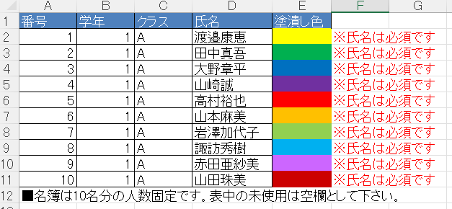

３－５．シート[清掃計画]
 | 本シートは出力の一つです。縦軸に校内レイアウト図から抽出した清掃場所を表示し、横軸に作業者名簿から抽出した作業者名を表示します。
 | 各作業者の清掃管理として、計画/報告/確認の管理項目を持ちます。

 | ・計画： | 担当清掃場所の清掃予定日を入力します。

 | ・報告： | 清掃終了時に清掃担当者が終了報告として“◎”を選択します。

 | ・確認： | 報告項に終了を示す“◎”が付いたことをトリガに、指導員が清掃状況を確認し、問題なければ“◎”を選択します。
 |  | 確認項に“◎”が付くと、「清掃状況の表示ファイル」の対象清掃場所に本シート列ALで示す表示がセットされます。
 |  | 併せて、「清掃状況の表示ファイル」の対象清掃場所はシート[作業者名簿]で設定され色で塗潰しされます。

３－６．「清掃状況の表示ファイル」
 | 本ファイルはもう一つの出力です。
 | シート[清掃計画]の「確認」項及び「ステータス表示」項を反映します。

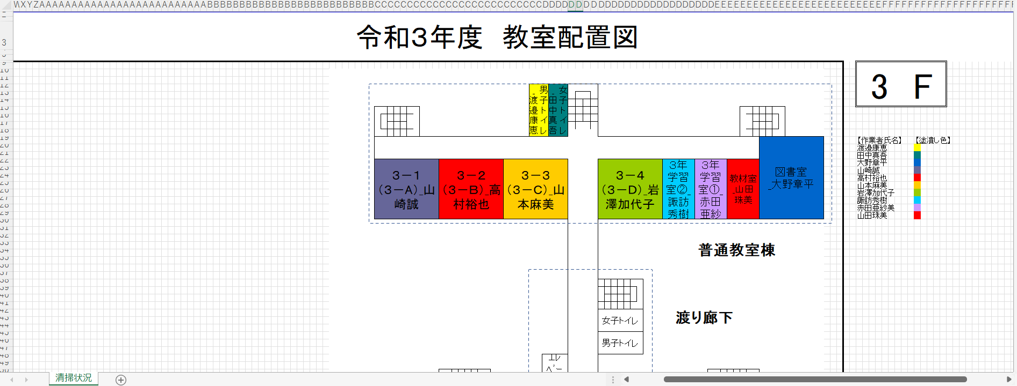

 | 改版履歴
 | Rev | 日付 | 担当 | 改版内容
 | 1 | 2022-11-14 | 一瀬 | 初版

